Sheet1
* HƯỚNG DẪN SỬ DỤNG:
- Công thức bị ảnh hưởng bởi kí hiệu dấu thập phân '.'. Trước khi xài cần cài đặt

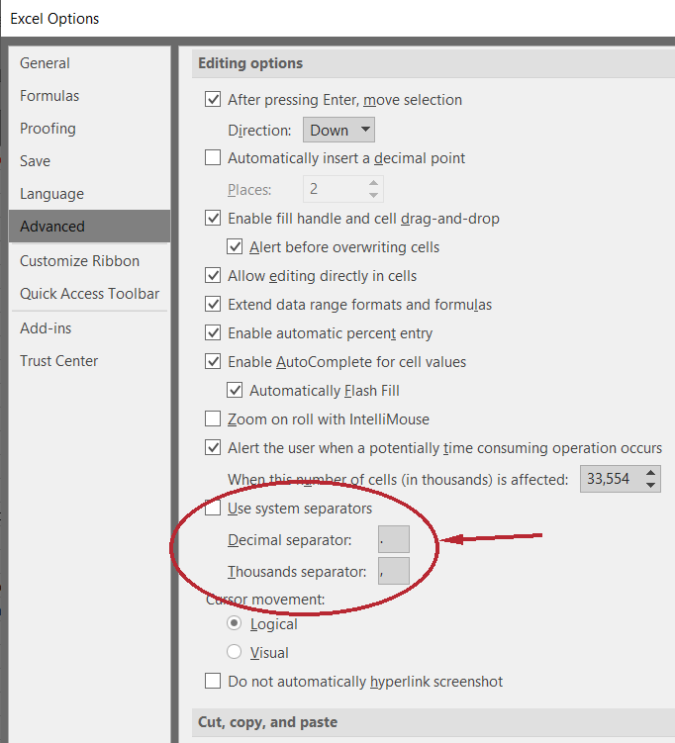



 |  | => |  |  | => |  |  | =>

 |  |  |  |  |  |  |  |  |  |  |  | - Bỏ tích ô Use system separator
 |  |  |  |  |  |  |  |  |  |  |  | - Khung Decimal separator điền dấu '.'
 |  |  |  |  |  |  |  |  |  |  |  | - Khung Thousands separator điền dấu ','
 |  |  |  |  |  |  |  |  |  |  |  | - Ấn OK là xong

- Số màu xanh là dữ liệu đầu vào cần nhập
- Số màu đỏ là kết quả
- Nếu Ctrl+V riêng mấy dãy bit dài dài trực tiếp vào ô trang tính mà bị Excel format thì Ctrl+V vào thanh công thức phía trên
- Để lấy kết quả thì chỉ cần Ctrl+C ở ô kết quả và Ctrl+V ở các ô dạng điền là được chứ không cần nhìn theo rồi gõ
- Mọi ý kiến đóng góp xin liên hệ https://www.facebook.com/newluminous

 |  | CHUYỂN SỐ TRONG HỆ NHỊ PHÂN SANG HỆ 10 (ĐỀ KHÔNG NÓI CHUẨN GÌ)
Input | Bit dấu | Loại dấu '.' | Độ dài phần thập phân |  | Bù 1 tương ứng |  | Số dương? | Số có dấu? |  |  |  |  |  |  |  | Trash
111010111001.1011 | 1 | 1110101110011011 | 4 |  | 0001010001100100 |  | 3769.6875 | -326.3125 |  |  |  |  |  |  |  | 3769.6875
!!!Lưu ý: |  |  |  |  |  |  |  |  |  |  |  |  |  |  |  | -326.3125
- Dữ liệu đầu vào không được có dấu '-' đằng trước
- Nếu đề bảo số sử dụng x bit cao chứa phần nguyên thì thêm dấu '.' vào sau bit thứ x của đầu vào từ trái sang

 |  | CHUYỂN SỐ TRONG HỆ NHỊ PHÂN SANG HỆ 10 (ĐỀ NÓI RÕ CHUẨN)
Input |  |  | Bit dấu | Loại dấu '.' | Độ dài phần thập phân |  | !Input | Bù 1 |  | Bù 2 |  | SBM/chuẩn bit dấu |  |  |  | Trash
1000000000110100 |  |  | 1 | 1000000000110100 | 0 |  | 0111111111001011 | -32715 |  | -32716 |  | -52 |  |  |  | 32820
 |  |  |  |  |  |  |  |  |  |  |  |  |  |  |  | 0000000000110100

 |  | CHUYỂN SỐ NGUYÊN TRONG HỆ 10 SANG HỆ NHỊ PHÂN TRONG Ô NHỚ N-BIT
Input | Số bit của ô nhớ |  | Abs(Input) | Tràn số? | SBM/chuẩn bit dấu |  |  |  | Bù 1 |  |  | Bù 2 |  |  |  | Trash
-52 | 8 |  | 00110100 |  | 10110100 |  |  |  | 11001011 |  |  | 11001100 |  |  |  | 204
!!!Lưu ý:
- Đề bảo số có dấu 89 thì phải nhập vào Input là -89 chứ không phải 89, còn bảo số có dấu -89 thì phải nhập vào Input là 89.That's cú lừa
- Còn lại thì nhập như số trong đề

 |  | BIỂU DIỄN SỐ TRONG HỆ 10 SANG HỆ NHỊ PHÂN BẰNG DẤU PHẨY ĐỘNG ĐƯỢC CHUẨN HÓA HOẶC DẤU PHẨY TĨNH
Input | Bằng |  |  | Dấu phẩy động được chuẩn hóa |  |  | Số bit cao chứa nguyên |  | Số bit thấp chứa thập phân |  | Abs(Input) | Dấu phẩy tĩnh |  |  |  | Trash
-18.87 | -75.48 | /2^ | 2 | -1.001011 x 2^(4) |  |  | 12 |  | 4 |  | 000000010010.1101 | 1111111011010011 |  |  |  | 00000000000000000000000001001011
!!!Lưu ý: Nếu đề không bảo định dạng dấu phẩy tĩnh bao nhiêu bit thì phần số bit cao chứa phần nguyên phải để trống |  |  |  |  |  |  |  |  |  |  |  |  |  |  |  | -301
 |  |  |  |  |  |  |  |  |  |  |  |  |  |  |  | 00000000000000000000000100101101
 |  |  |  |  |  |  |  |  |  |  |  |  |  |  |  | 1111111011010010
 |  |  |  |  |  |  |  |  |  |  |  |  |  |  |  | 65235
 |  |  |  |  |  |  |  |  |  |  |  |  |  |  |  | 1111111011010011
 |  | CHUYỂN SỐ THỰC DẤU PHẢY ĐỘNG ĐỘ CHÍNH XÁC ĐƠN/KÉP SANG THẬP PHÂN
 | Input |  |  |  |  |  |  | S | Exponent | Fraction |  |  | Bias | Output |  | Trash
Đơn | 01000101100000000000001000000000 |  |  |  |  |  |  | 0 | 10001011 | 00000000000001 |  |  | 127 | 4096.25 |  | 139
 |  |  |  |  |  |  |  |  |  |  |  | = | 1.00000000000001 x 2^(12) |  |  | 14
 |  |  |  |  |  |  |  |  |  |  |  |  |  |  |  | 6.103515625E-05
Kép | 0011101011011011010000000000000000000000000000000000000000000000 |  |  |  |  |  |  | 0 | 01110101101 | 101101 |  |  | 1023 | 3.5219799519E-25 |  | 941
 |  |  |  |  |  |  |  |  |  |  |  | = | 1.101101 x 2^(-82) |  |  | 6
 |  |  |  |  |  |  |  |  |  |  |  |  |  |  |  | 0.703125
 |  | CHUYỂN SỐ THẬP PHÂN SANG SỐ PHẢY ĐỘNG ĐỘ CHÍNH XÁC ĐƠN/KÉP
 | Input |  | S | Exponent |  | Fraction |  |  | Bias | Output |  |  |  |  |  | Trash
Đơn | 13.25 |  | 0 | 10000010 |  | 10101 |  |  | 127 | 01000001010101000000000000000000 |  |  |  |  |  | 130
Kép | -0.75 |  | 1 | 01111111110 |  | 1 |  |  | 1023 | 1011111111101000000000000000000000000000000000000000000000000000 |  |  |  |  |  | 1022
 |  |  |  |  |  |  |  |  |  |  |  |  |  |  |  | 0.65625
 |  |  |  |  |  |  |  |  |  |  |  |  |  |  |  | 0.5
 |  |  |  |  |  |  |  |  |  |  |  |  |  |  |  | 21
 |  |  |  |  |  |  |  |  |  |  |  |  |  |  |  | 1
 |  | CHUYỂN SỐ NHỊ PHÂN SANG SỐ PHẨY ĐỘNG ĐỘ CHÍNH XÁC ĐƠN/KÉP
 | Input |  |  |  | S | Exponent | Fraction |  | Bias | Output |  |  |  |  |  | Trash
Đơn | 1.0001 |  | x 2 ^ | -2 | 0 | 01111101 | 0001 |  | 127 | 00111110100010000000000000000000 |  |  |  |  |  | 125
Kép | 1.0001 |  | x 2 ^ | -103 | 0 | 01110011000 | 0001 |  | 1023 | 0011100110000001000000000000000000000000000000000000000000000000 |  |  |  |  |  | 920

 |  | KẾT QUẢ CỦA PHÉP TOÁN
Input 1 |  |  |  |  |  |  |  |  |  |  |  |  |  |  |  | Trash
1.110111 | x 2 ^ | -18 | = | 1110111 | x 2 ^ | -24 | = | 119 | -24 | = | 1110111 | x2^-24 | = | 119 | x2^-24 | -24
Input 2 |  |  |  |  |  |  |  |  |  |  |  |  |  |  |  | 00000000001000100000000001110111
1.0001 | x 2 ^ | -3 | = | 10001 | x 2 ^ | -7 | = | 17 | -7 | = | 1000100000000000000000 | x2^-24 | = | 2228224 | x2^-24 | 00000000001000011111111110001001
Input1 + Input2 | = | 2228343 |  | = | 1.000100000000001110111 x 2^(-3) |  |  |  |  |  |  |  |  |  |  | 00000000000000000000011111100111
Input1 - Input 2 | = | -2228105 |  | = | -1.000011111111110001001 x 2^(-3) |  |  |  |  |  |  |  |  |  |  | 00000000000000000000000000000111
Input1 * Input2 | = | 2023 |  | = | 1.1111100111 x 2^(-21)
Input1 / Input2 | = | 7 |  | = | 1.11 x 2^(-15)
!!!Lưu ý: Chỉ xài cho hai input là số không âm, nhỡ may có số âm thì linh hoạt đổi dấu vậy =)))))))

 |  | TÍNH SỐ LƯỢNG DÂY ĐỊA CHỈ TỐI THIỂU
Kích thước bộ nhớ (theo GB) |  | Số đường dây của bus dữ liệu = Kích thước của 1 slot theo bit (correct me if im wrong) |  |  |  |  |  |  | Số lượng dây địa chỉ tối thiểu
8 |  | 64 |  |  |  |  |  |  | 30
!!!Lưu ý: Nếu trong đề không có phương án A, B, C, D giống kết quả tức là sai đề, trừ kết quả đi 3 để được dấu tích xanh :v

 |  | TÍNH SỐ LƯỢNG DÂY LỰA CHỌN TỐI THIỂU/CHO N, XÁC ĐỊNH GIÁ TRỊ TỐI THIỂU CỦA K
Số đầu vào (N) | = | 8120 | => | Kết quả (K) | 13

 |  | XÁC ĐỊNH TỐC ĐỘ TRUYỀN DỮ LIỆU CỦA BUS
Số lượng dây của BUS dữ liệu |  | Số chu kỳ mỗi thao tác |  | Tần số của BUS (Theo MHz) |  |  | Số lần truyền/giây |  | Kết quả | Đơn vị kết quả
64 |  | 2 |  | 600 |  |  | 300000000 |  | 2288.8183594 | MB/s

 |  | XÁC ĐỊNH THANH GHI
 | Input |  |  |  | op | rs | rt | rd | shamt | funct | offset |  | address
R-format | 00000101011010010011101110011000 |  |  |  | 1 | 11 | 9 | 7 | 14 | 24
I-format | 00000101010110011111100110000000 |  |  |  | 1 | 10 | 25 |  |  |  | 63872
J-format | 00000101010110011111100110000000 |  |  |  | 1 |  |  |  |  |  |  |  | 22673792

 |  | XÁC ĐỊNH TỈ LỆ VÀ GIÁ TRỊ CỦA CÁC PHẦN CỦA THANH GHI ĐỊA CHỈ
 | Kích thước cache ánh xạ trực tiếp |  |  | Kích thước slot (theo byte) |  |  | Thanh ghi địa chỉ (theo bit) |  | Tham chiếu | Tag |  | Index |  | Offset | Tỉ lệ
Theo byte | 256 |  |  | 32 |  |  | 32 |  | 1048 | 000000000000000000000100 |  | 000 |  | 11000 | 24:3:5
Theo KB | 512 |  |  | 16 |  |  | 32 |  | 5893478 | 0000000001011 |  | 001111011010110 |  | 0110 | 13:15:4
Theo MB | 1 |  |  | 16 |  |  | 32 |  | 4356 | 000000000000 |  | 0000000100010000 |  | 0100 | 12:16:4
!!!Lưu ý: Nhập đúng vào dòng của đơn vị tương ứng với đề

 |  | TÍNH CHỈ SỐ TRIỆU LỆNH TRÊN GIÂY/MIPS
Tập lệnh | R-type | Đọc | Ghi | Branch | Jump | Sum | GHz | Đọc có hiện tượng phụ thuộc dữ liệu |  |  | Tốn cycle | Rẽ nhánh dự đoán sai |  | Tốn cycle | Nhảy không điều kiện
 | 23% | 22% | 34% | 11% | 10% | 100% | 1.6 | 50% |  |  | 2 | 25% |  | 2 | 2

Multicycle CPI | 0.92 | 1.1 | 1.36 | 0.33 | 0.3 | 4.01
Triệu lệnh trên giây |  |  |  |  |  |  | 399.00249377

Pipelined CC | 1 | 1.5 | 1 | 1.25 | 2
Pipelined CPI | 0.23 | 0.33 | 0.34 | 0.1375 | 0.2 | 1.2375
Triệu lệnh trên giây |  |  |  |  |  |  | 1292.9292929

 |  | HỆ THỐNG 1 MỨC CACHE
 | lw và sw | CPI lý tưởng | Tỉ lệ miss của I-cache |  | Tỉ lệ lỗi của D-cache |  | Chi phí mỗi lần miss |  | CPI thực | CPI khi không có cache
 | 18% | 2 | 5% |  | 4% |  | 130 |  | 9.436 | 155.4
Số chu kỳ miss/lệnh |  |  | 6.5 |  | 0.936

Số lần hệ thống thực chậm hơn trường hợp lý tưởng |  |  |  | 4.718
Số lần có cache nhanh hơn không có cache |  |  |  | 16.46884273
!!!Lưu ý: Nhiều câu hỏi "số lần có cache nhanh hơn không có cache" phải điền giống "số lần hệ thống thực chậm hơn trường hợp lý tưởng" mới đúng !!!???

 |  | HỆ THỐNG 2 MỨC CACHE
 | CPI lý tưởng | Tần số đồng hồ(Theo GHz) |  | Tỉ lệ miss của cache mức 1 |  |  | Thời gian truy cập RAM |  | Thời gian truy cập cache mức 2 |  | Tỉ lệ miss toàn cục |  | Chi phí xử lý
 | 1 | 2.8 |  | 5% |  |  | 150 |  | 5 |  | 0.15% |  | 500

 | Effective CPI |  |  |  |  |  | Chi phí mỗi lần miss
Chỉ với cache đầu | 22 |  |  |  |  |  | 420

 | CPI toàn cục |  |  |  |  |  | Cache đầu miss, L-2 hit
Thêm L-2 cache | 2.45 |  |  |  |  |  | 14

Số lần tốc độ tăng khi có 2 mức cache so với trường hợp chỉ có cache mức 1 = |  |  |  |  |  | 8.9795918367
!!!Lưu ý: Kết quả ra có dạng a.b(ví dụ 3.9) mà đề bảo làm tròn đến 2 số thập phân thì điền vào ô đáp án là a.b(3.9) chứ không phải a.b0(3.90)

